G1
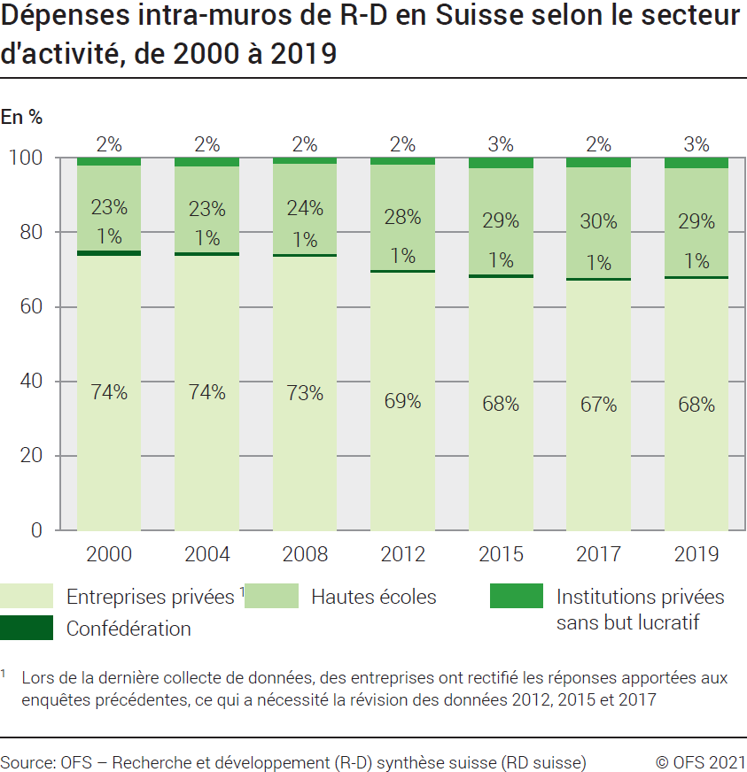
Ind20202_G1 - Dépenses de R-D |  |  |  |  |  |  |  |  |  |  |  |  | Retour à l'index

Dépenses intra-muros de recherche et développement (R-D) en Suisse selon le secteur d'activité, de 2000 à 2019
En millions de francs à prix courants et en %

Secteur | million |  |  |  |  |  |  | %
 | 2019 | 2017 | 2015 | 2012 | 2008 | 2004 | 2000 | 2019 | 2017 | 2015 | 2012 | 2008 | 2004 | 2000
Entreprises privées1 | 15454 | 14120 | 13961 | 12819 | 11979 | 9659 | 7888 | 67.5 | 67.1 | 67.9 | 69.3 | 73.5 | 73.7 | 73.9
Confédération | 214 | 184 | 194 | 139 | 123 | 140 | 141 | 0.9 | 0.9 | 0.9 | 0.8 | 0.8 | 1.1 | 1.3
Hautes écoles | 6606 | 6217 | 5885 | 5204 | 3940 | 3000 | 2440 | 28.9 | 29.5 | 28.6 | 28.1 | 24.2 | 22.9 | 22.9
Institutions privées sans but lucratif | 610 | 526 | 524 | 340 | 260 | 300 | 205 | 2.7 | 2.5 | 2.5 | 1.8 | 1.6 | 2.3 | 1.9
Total secteurs | 22884 | 21048 | 20563 | 18502 | 16301 | 13099 | 10675 | 100 | 100 | 100 | 100 | 100 | 100 | 100

1 Lors de la dernière collecte de données, des entreprises ont rectifié les réponses apportées aux enquêtes précédentes, ce qui a nécessité la révision des données 2012, 2015 et 2017

Source: OFS - Recherche et développement (R-D) synthèse suisse (RD suisse)
© OFS

G201
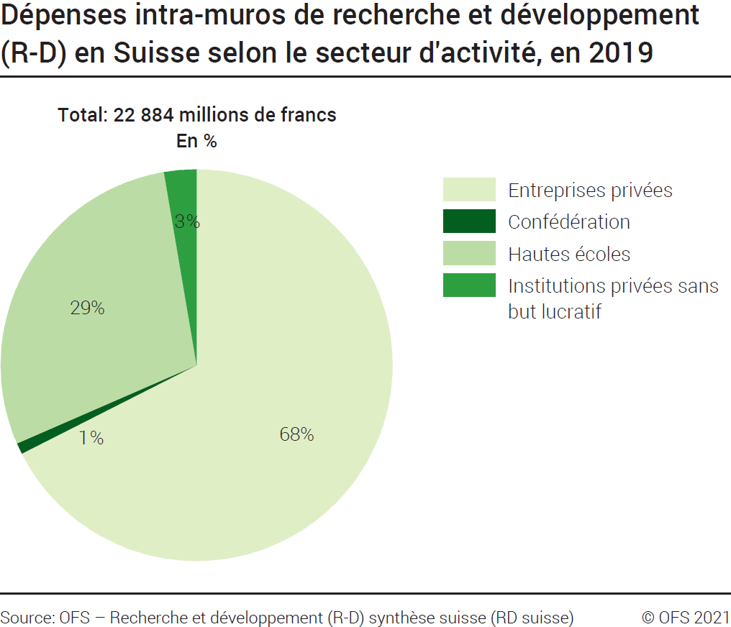
Ind20202_G201 - Dépenses de R-D |  | Retour à l'index

Dépenses intra-muros de recherche et développement (R-D) en Suisse selon le secteur d'activité, en 2019
En millions de francs à prix courants et en %

Secteur d'activité | Millions de francs | %
Entreprises privées | 15454 | 68
Confédération | 214 | 1
Hautes écoles | 6606 | 29
Institutions privées sans but lucratif | 610 | 3
Total secteurs | 22884 | 100

Source: OFS - Recherche et développement (R-D) synthèse suisse (RD suisse)
© OFS

G209
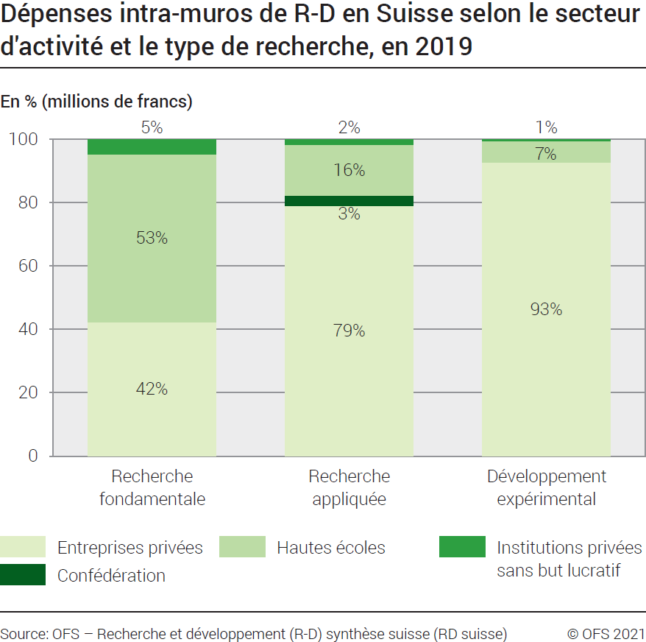
Ind20202_G209 - Dépenses de R-D |  | Retour à l'index

Dépenses intra-muros de recherche et développement (R-D) en Suisse selon le secteur d'activité et le type de recherche, en 2019
En millions de francs à prix courants et en %

Secteur d'activités et type de recherche | Millions de francs | %
Total Entreprises privées | 15454 | 100
Recherche fondamentale | 4065 | 26
Recherche appliquée | 5245 | 34
Développement expérimental | 6144 | 40
Total Confédération | 214 | 100
Recherche fondamentale | 1 | 0
Recherche appliquée | 210 | 98
Développement expérimental | 4 | 2
Total Hautes écoles | 6606 | 100
Recherche fondamentale | 5099 | 77
Recherche appliquée | 1065 | 16
Développement expérimental | 442 | 7
Total Institutions privées sans but lucratif | 610 | 100
Recherche fondamentale | 456 | 75
Recherche appliquée | 114 | 19
Développement expérimental | 40 | 7
Total des dépenses intra-muros de R-D en Suisse | 22884 | 100
Total recherche fondamentale | 9621 | 42
Total recherche appliquée | 6634 | 29
Total développement expérimental | 6629 | 29

Source: OFS - Recherche et développement (R-D) synthèse suisse (RD suisse)
© OFS

G2
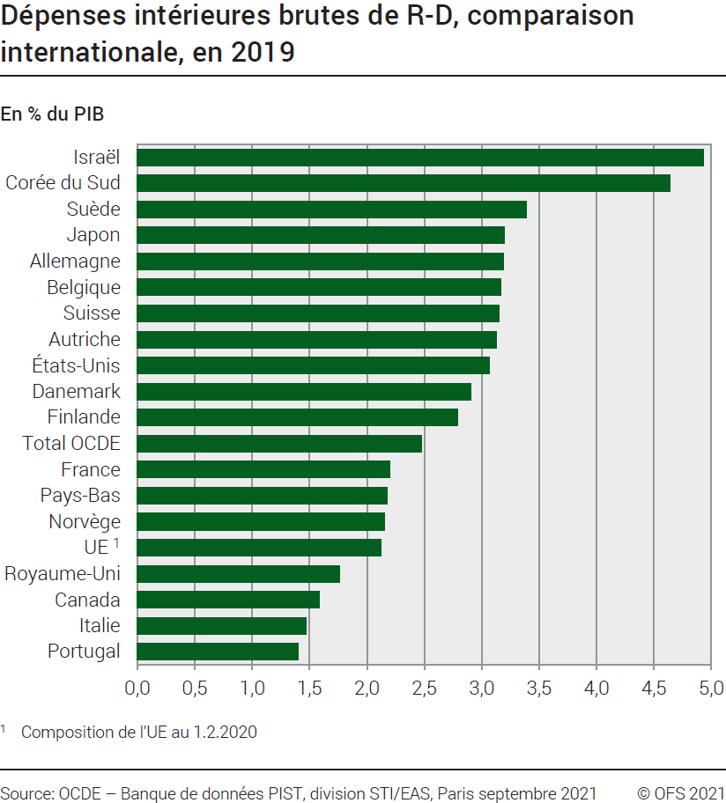
Ind20202_G2 - Dépenses de R-D |  | Retour à l'index

Dépenses intérieures brutes de recherche et développement (R-D), comparaison internationale, en 2020
En % du PIB

Pays | % du PIB
Israël | 5.44
Corée du Sud | 4.81
Suède | 3.53
Belgique | 3.48
Etats-Unis | 3.45
Japon | 3.27
Autriche | 3.20
Suisse (2019) 1 | 3.15
Allemagne | 3.14
Danemark | 2.96
Finlande | 2.91
Total OCDE | 2.68
France | 2.35
Pays-Bas | 2.29
Norvège | 2.28
UE 2 | 2.20
Royaume-Uni (2019) | 1.71
Canada | 1.70
Portugal | 1.62
Italie | 1.53

1 PIB révisé
2 Composition de l'UE au 1.2.2020
Source: OCDE, banque de données PIST, Division STI / EAS, Paris, mars 2022
OFS - Recherche et développement (R-D) synthèse suisse (RD suisse)
© OFS

G210
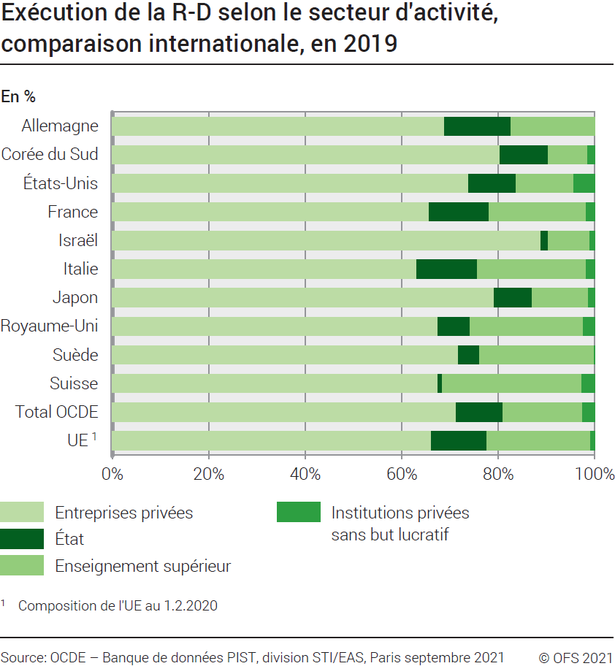
Ind20202_G210 - Dépenses de R-D |  |  |  | Retour à l'index

Exécution de la recherche et développement (R-D) selon le secteur d'activité, comparaison internationale, en 2020
En %

Pays | Entreprises privées | Etat | Enseignement supérieur | Institutions privées sans but lucratif
Allemagne | 67.1 | 14.7 | 18.2 | ..
Corée du Sud | 79.1 | 10.1 | 9.0 | 1.8
Etats-Unis | 75.3 | 9.5 | 11.3 | 4.0
France | 66.2 | 11.9 | 20.2 | 1.7
Israël | 90.3 | 1.3 | 7.6 | 0.7
Italie | 60.9 | 13.3 | 23.7 | 2.0
Japon | 78.7 | 8.3 | 11.7 | 1.4
Royaume-Uni (2019) | 67.4 | 6.9 | 23.5 | 2.2
Suède | 72.3 | 4.4 | 23.1 | 0.1
Suisse (2019) | 67.5 | 0.9 | 28.9 | 2.7
Total OCDE | 71.5 | 9.6 | 16.4 | 2.4
UE 1 | 65.5 | 11.7 | 22.0 | 0.8

1 Composition de l'UE au 1.2.2020
Source: OCDE, banque de données PIST, Division STI / EAS, Paris, mars 2022
OFS - Recherche et développement (R-D) synthèse suisse (RD suisse)
© OFS

